圖表索引
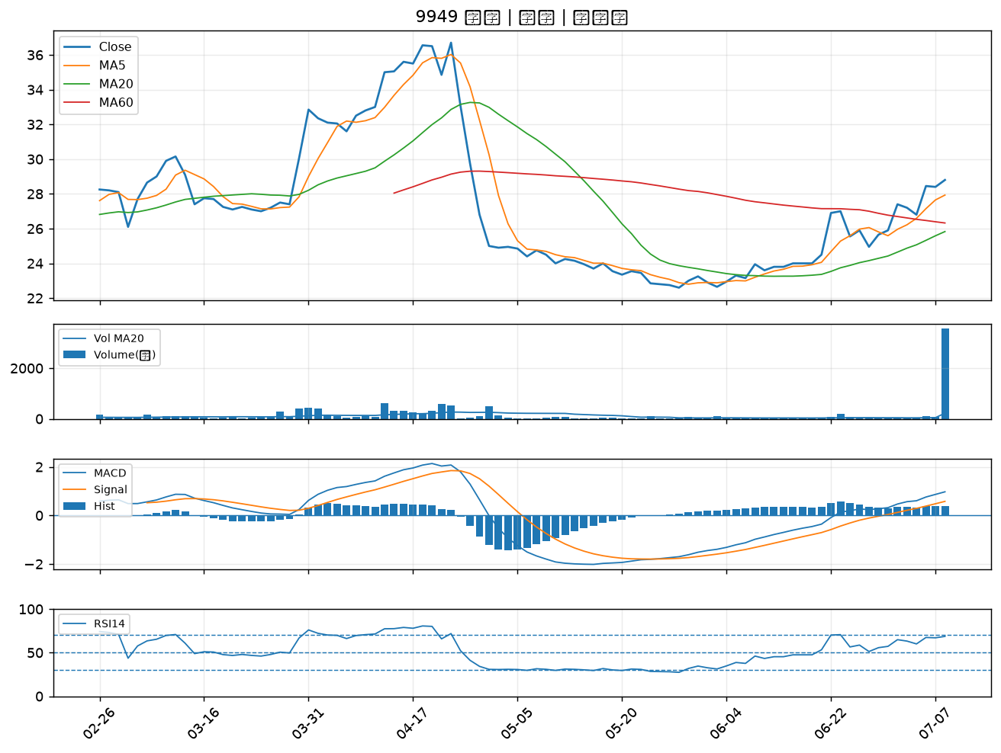
股票代號 | 股票名稱 | 市場 | 買進觀察分級 | 主力突破分數 | 圖表路徑
2395 | 研華 | 上市 | A級 | 5 | output/charts/20260708/2395_研華.png
2834 | 臺企銀 | 上市 | A級 | 4 | output/charts/20260708/2834_臺企銀.png
2332 | 友訊 | 上市 | A級 | 4 | output/charts/20260708/2332_友訊.png
2867 | 三商壽 | 上市 | A級 | 3 | output/charts/20260708/2867_三商壽.png
8096 | 擎亞 | 上櫃 | A級 | 3 | output/charts/20260708/8096_擎亞.png
6142 | 友勁 | 上市 | A級 | 3 | output/charts/20260708/6142_友勁.png
4923 | 力士 | 上櫃 | A級 | 3 | output/charts/20260708/4923_力士.png
6416 | 瑞祺電通 | 上市 | B級 | 7 | output/charts/20260708/6416_瑞祺電通.png
3022 | 威強電 | 上市 | B級 | 5 | output/charts/20260708/3022_威強電.png
4114 | 健喬 | 上櫃 | B級 | 5 | output/charts/20260708/4114_健喬.png
6901 | 鑽石投資 | 上市 | B級 | 4 | output/charts/20260708/6901_鑽石投資.png
3078 | 僑威 | 上櫃 | B級 | 4 | output/charts/20260708/3078_僑威.png
2887 | 台新新光金 | 上市 | B級 | 3 | output/charts/20260708/2887_台新新光金.png
2892 | 第一金 | 上市 | B級 | 3 | output/charts/20260708/2892_第一金.png
3026 | 禾伸堂 | 上市 | B級 | 3 | output/charts/20260708/3026_禾伸堂.png
2880 | 華南金 | 上市 | B級 | 3 | output/charts/20260708/2880_華南金.png
8932 | 智通* | 上櫃 | B級 | 3 | output/charts/20260708/8932_智通*.png
2890 | 永豐金 | 上市 | B級 | 3 | output/charts/20260708/2890_永豐金.png
5371 | 中光電 | 上櫃 | B級 | 2 | output/charts/20260708/5371_中光電.png
2369 | 菱生 | 上市 | B級 | 2 | output/charts/20260708/2369_菱生.png
2377 | 微星 | 上市 | B級 | 2 | output/charts/20260708/2377_微星.png
1216 | 統一 | 上市 | B級 | 2 | output/charts/20260708/1216_統一.png
3532 | 台勝科 | 上市 | B級 | 2 | output/charts/20260708/3532_台勝科.png
3034 | 聯詠 | 上市 | B級 | 2 | output/charts/20260708/3034_聯詠.png
8234 | 新漢 | 上櫃 | B級 | 2 | output/charts/20260708/8234_新漢.png
1810 | 和成 | 上市 | B級 | 2 | output/charts/20260708/1810_和成.png
1795 | 美時 | 上市 | B級 | 2 | output/charts/20260708/1795_美時.png
4564 | 元翎 | 上市 | B級 | 2 | output/charts/20260708/4564_元翎.png
6477 | 安集 | 上市 | B級 | 2 | output/charts/20260708/6477_安集.png
9949 | 琉園 | 上櫃 | B級 | 2 | output/charts/20260708/9949_琉園.png

2395 研華｜A級
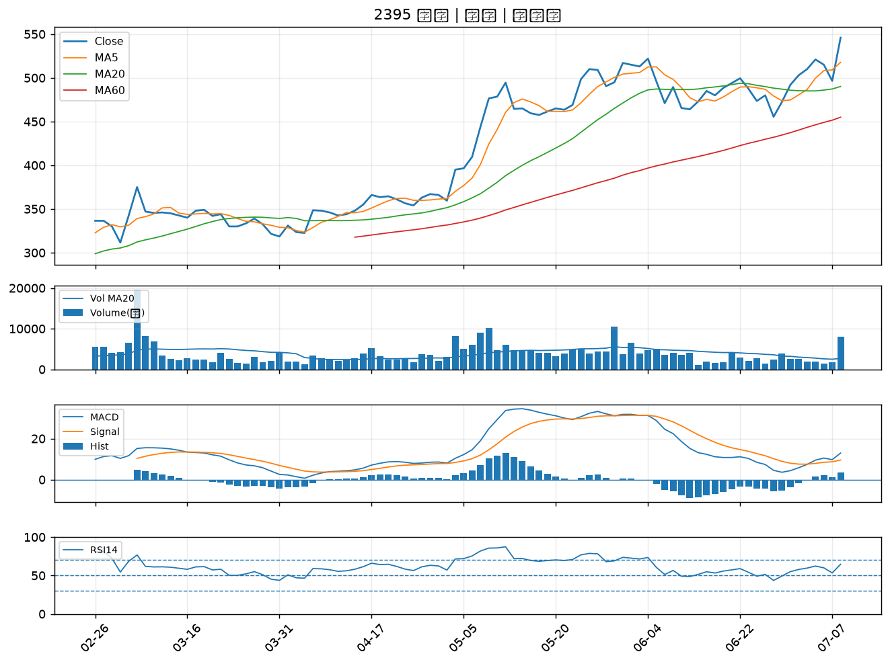

2834 臺企銀｜A級
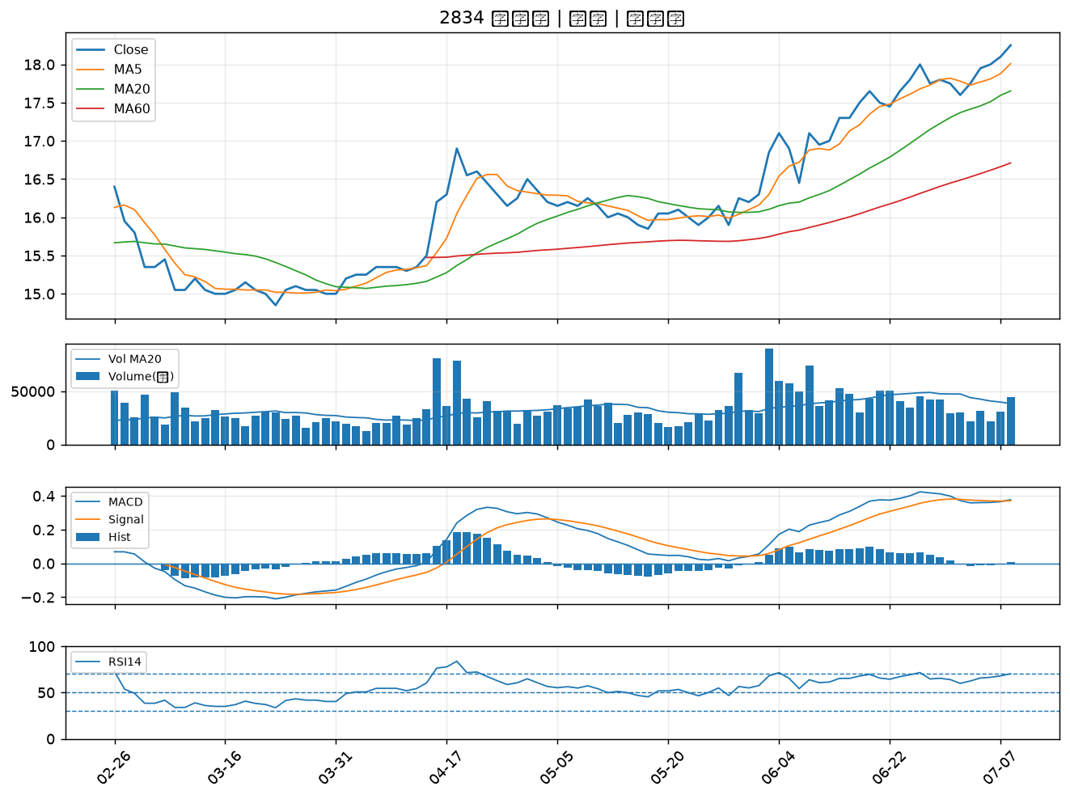

2332 友訊｜A級
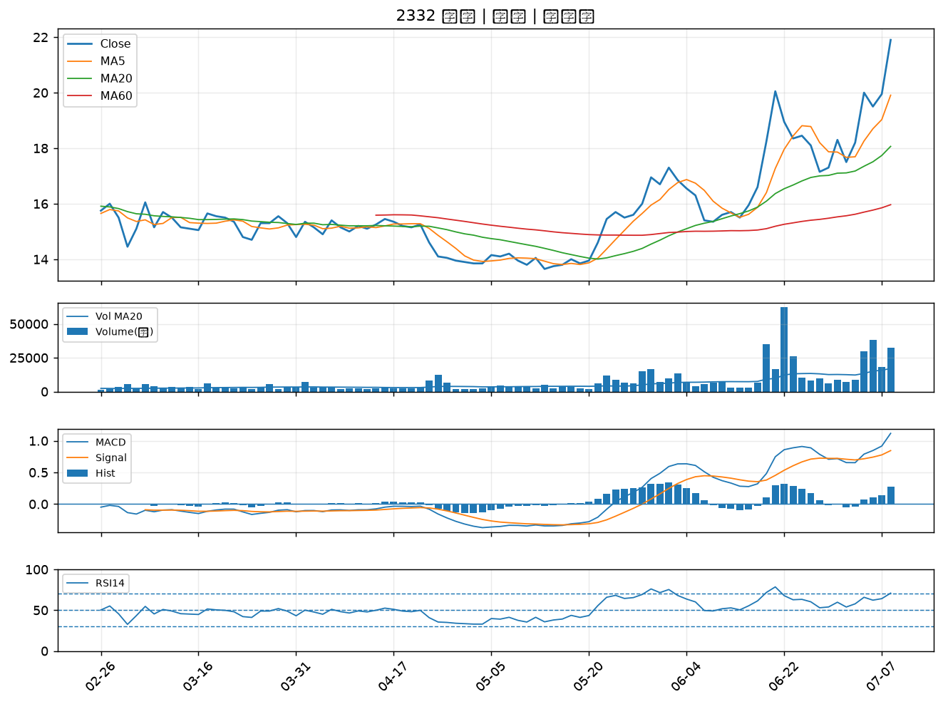

2867 三商壽｜A級
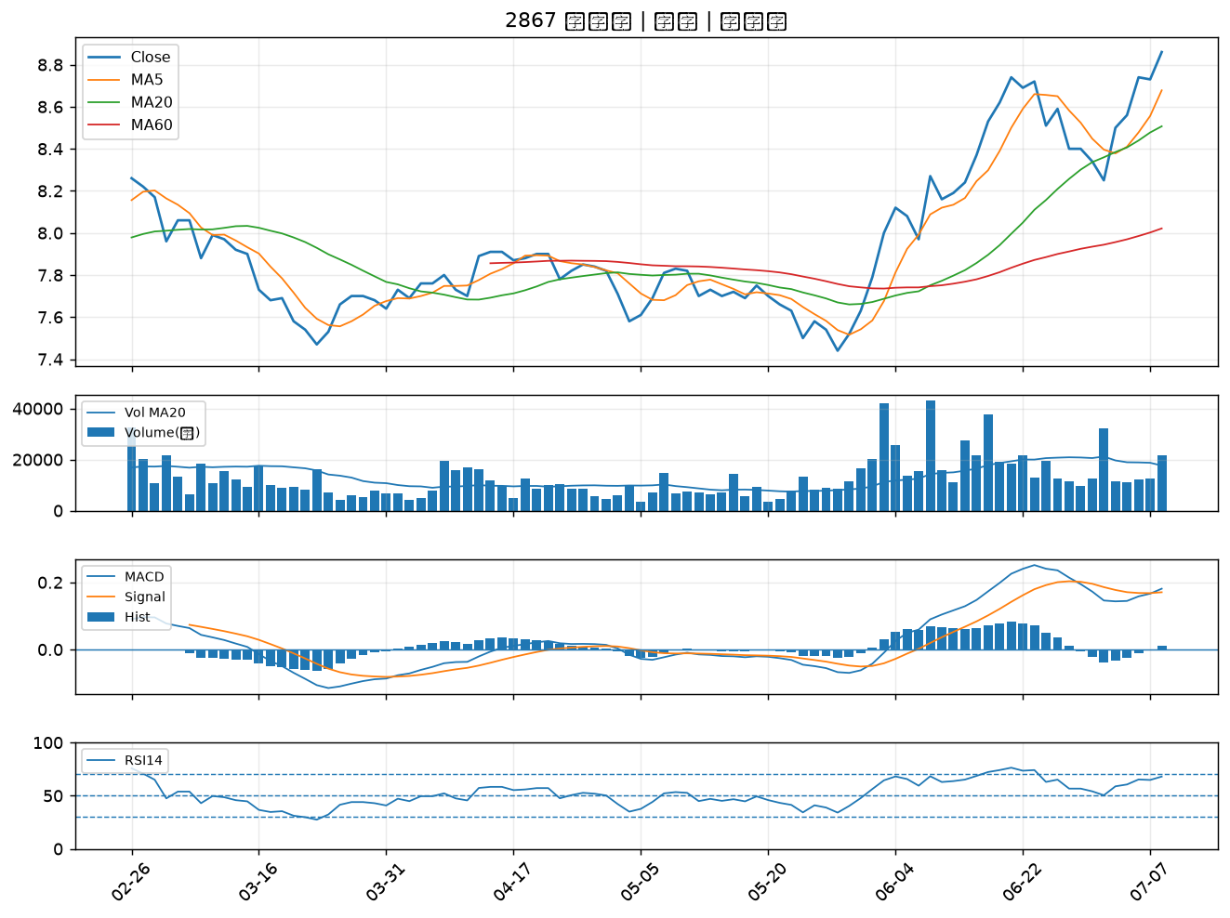

8096 擎亞｜A級
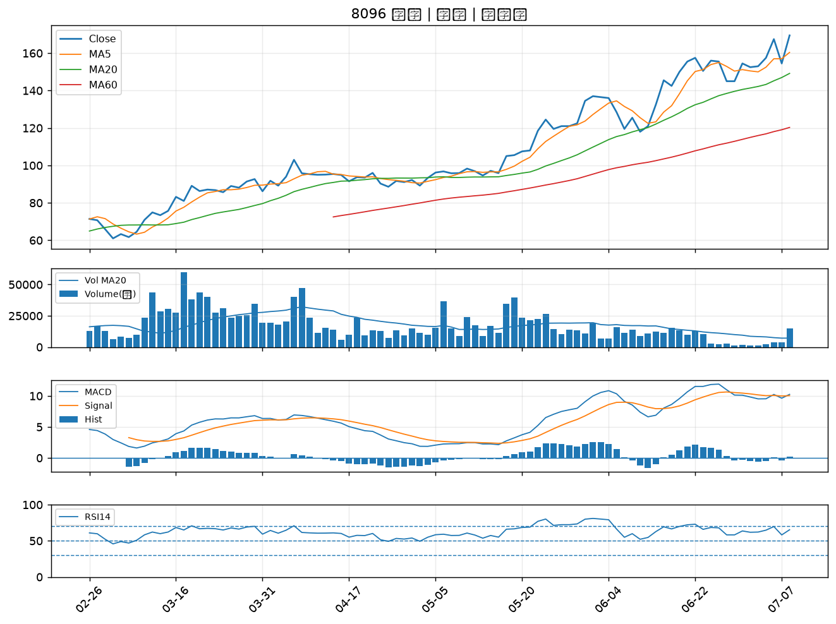

6142 友勁｜A級
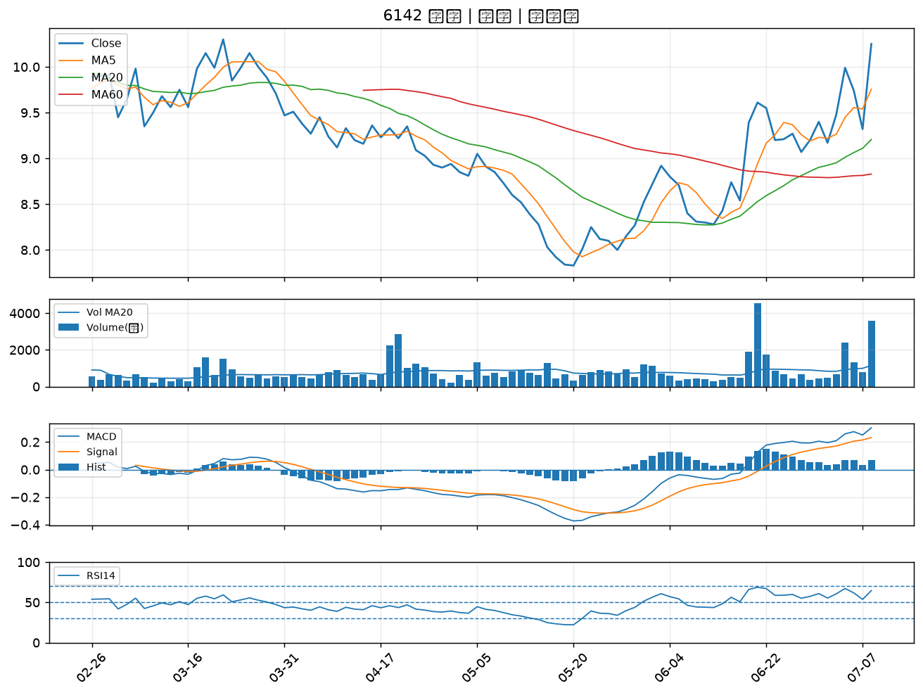

4923 力士｜A級
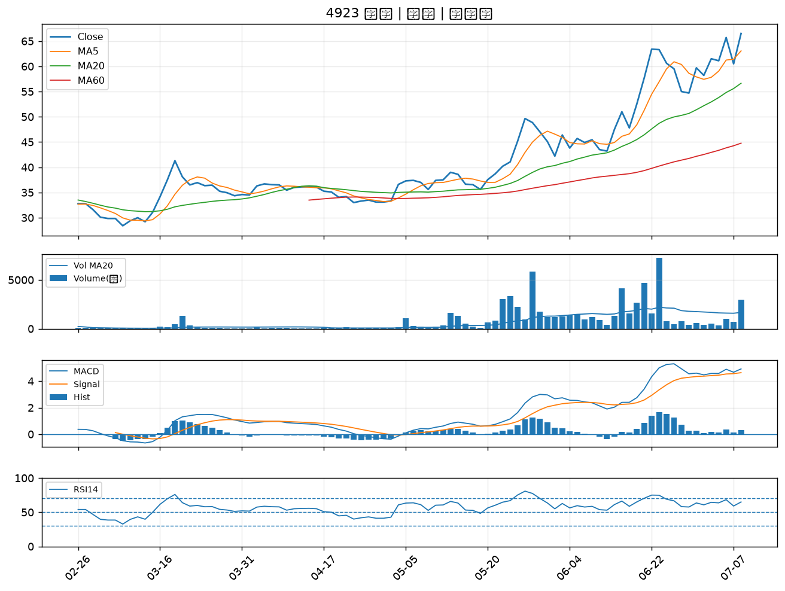

6416 瑞祺電通｜B級
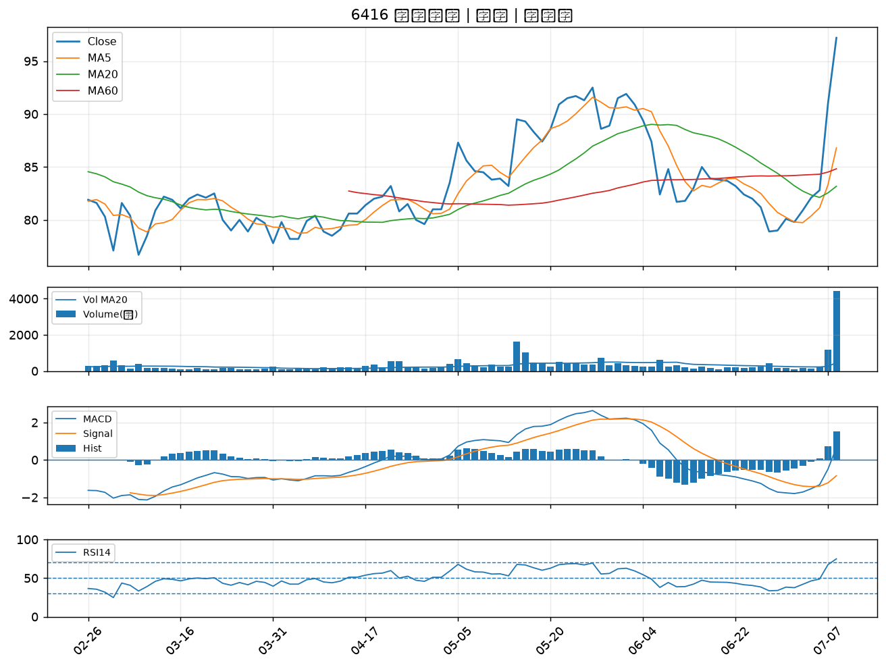

3022 威強電｜B級
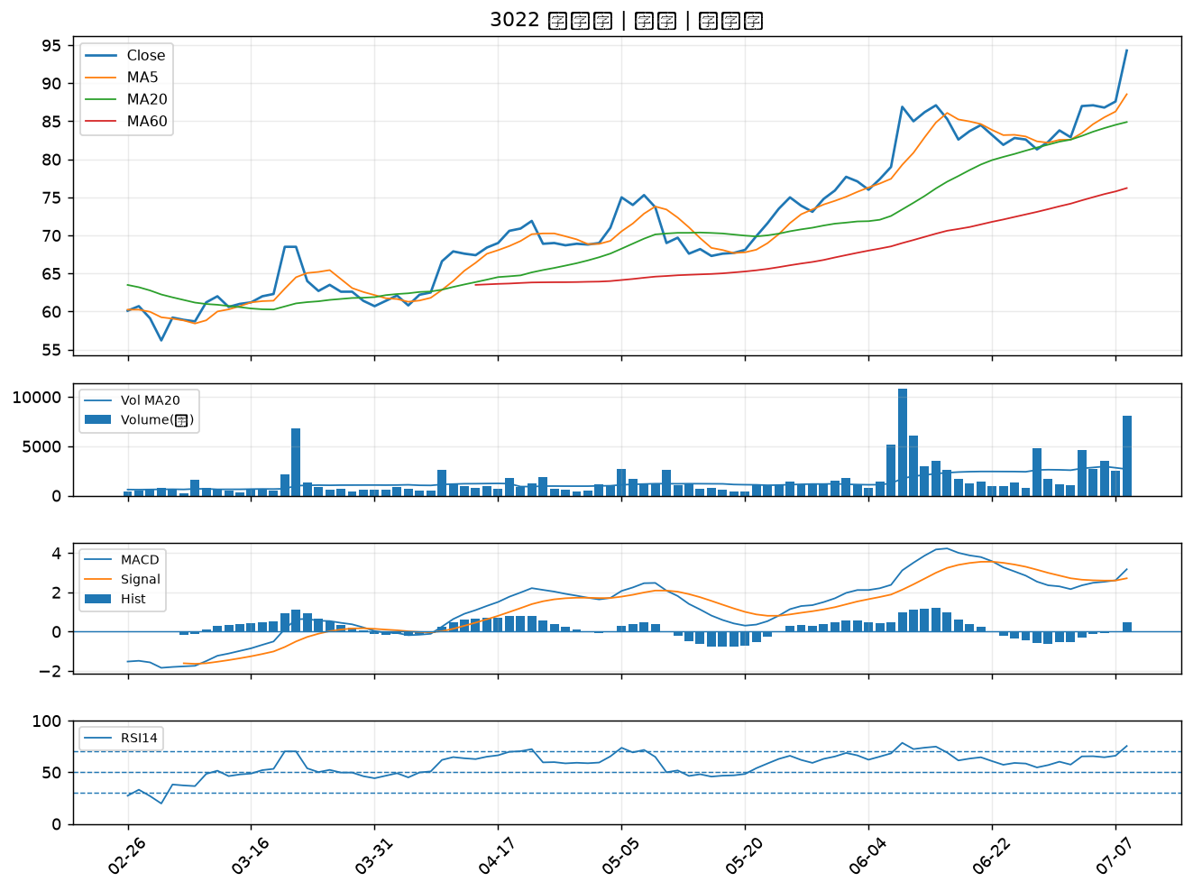

4114 健喬｜B級
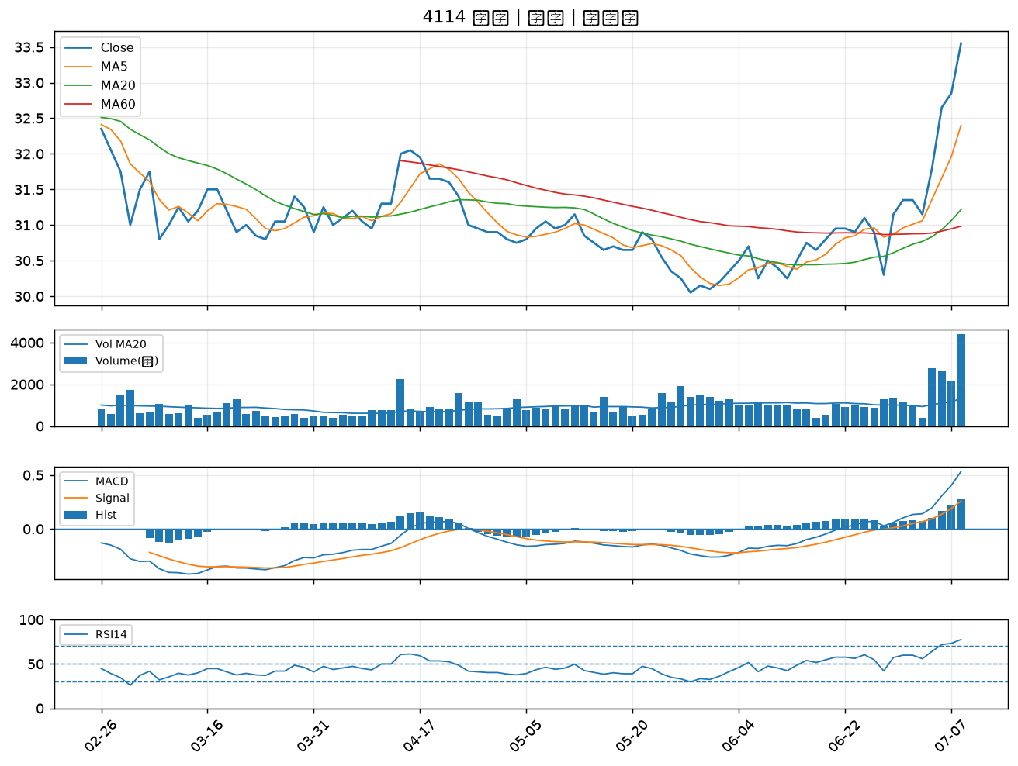

6901 鑽石投資｜B級
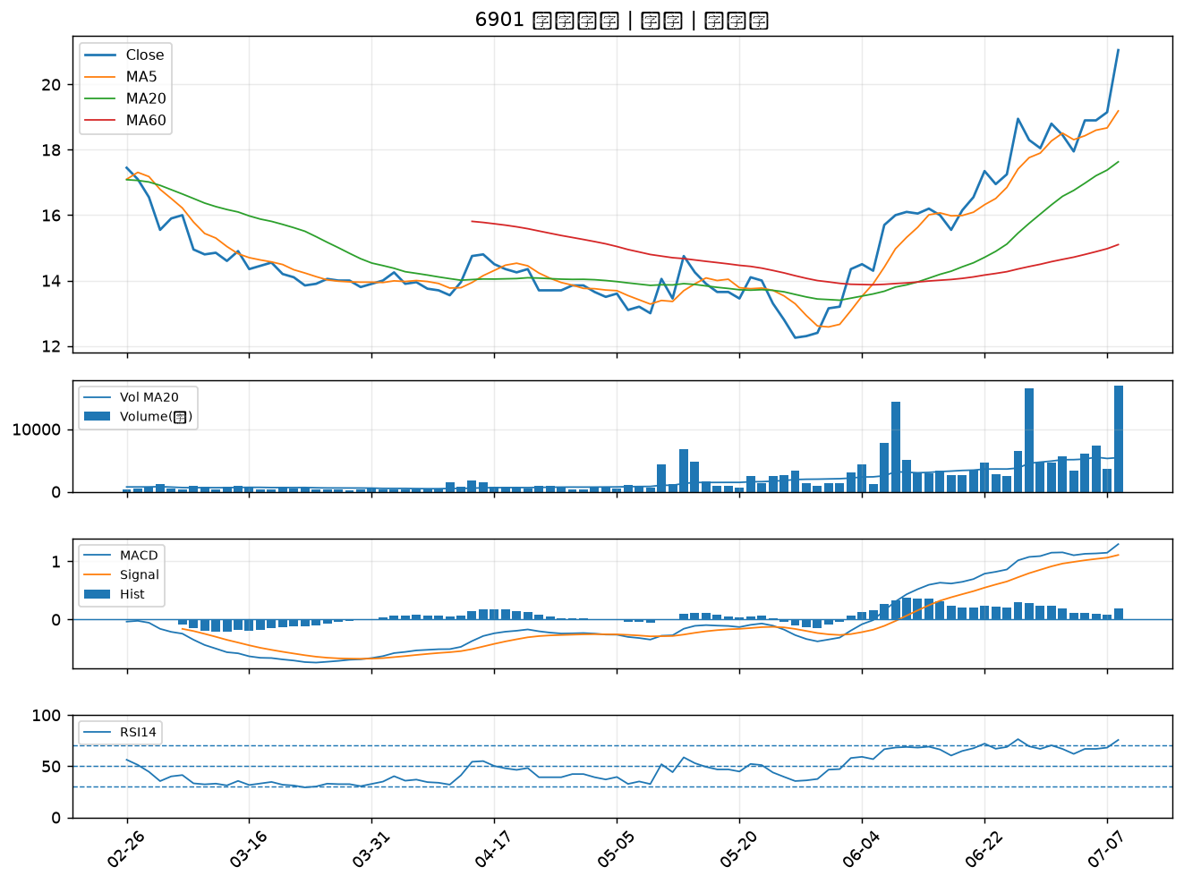

3078 僑威｜B級
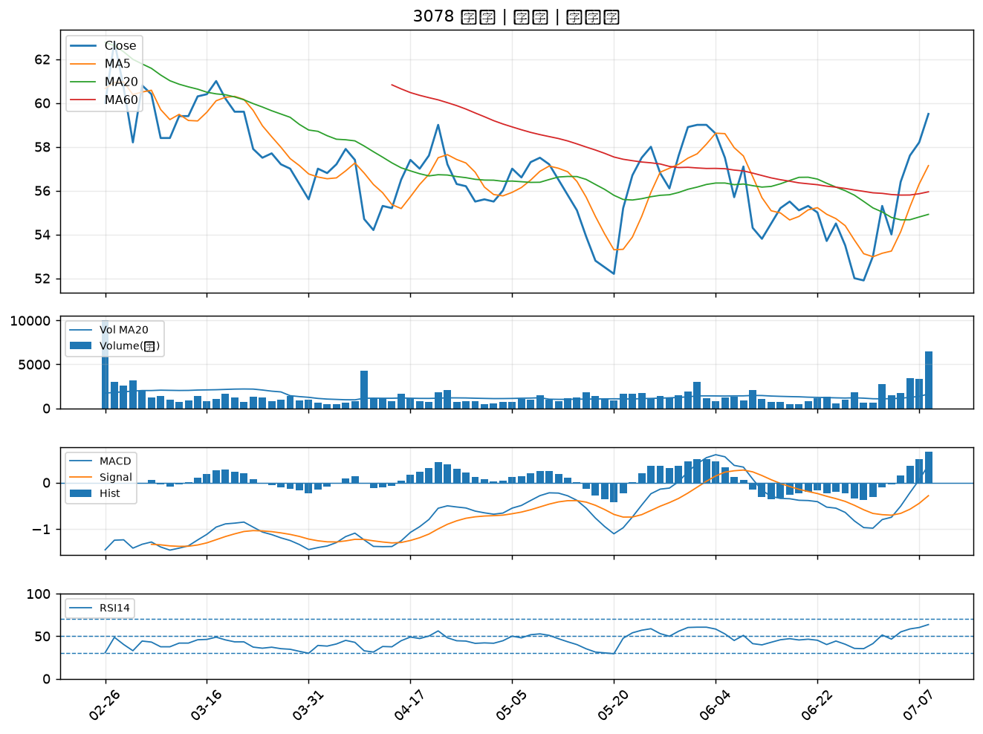

2887 台新新光金｜B級
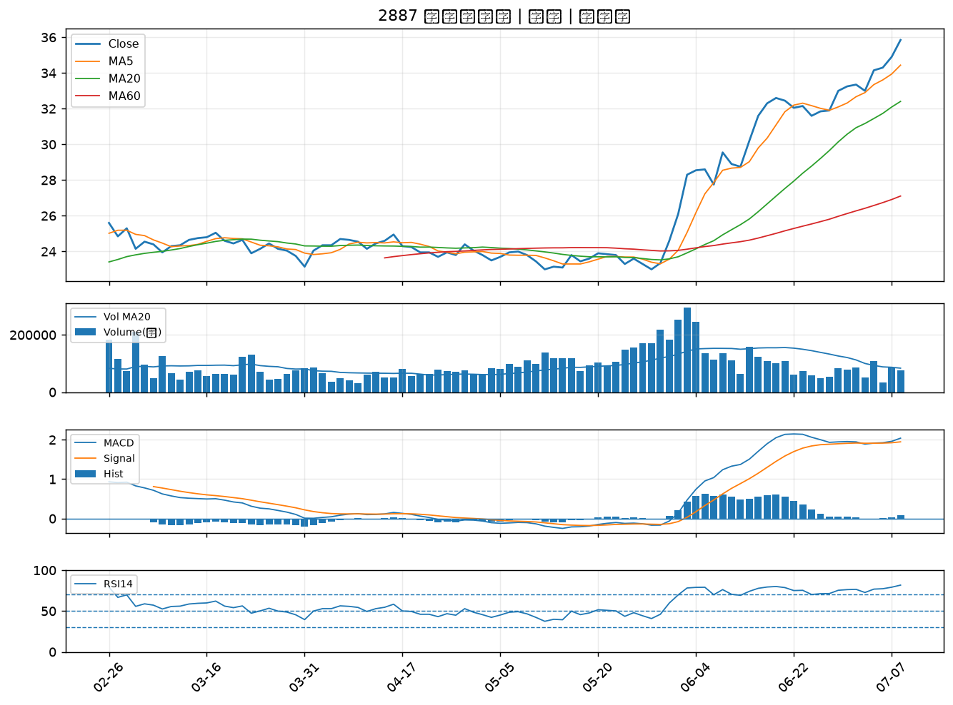

2892 第一金｜B級
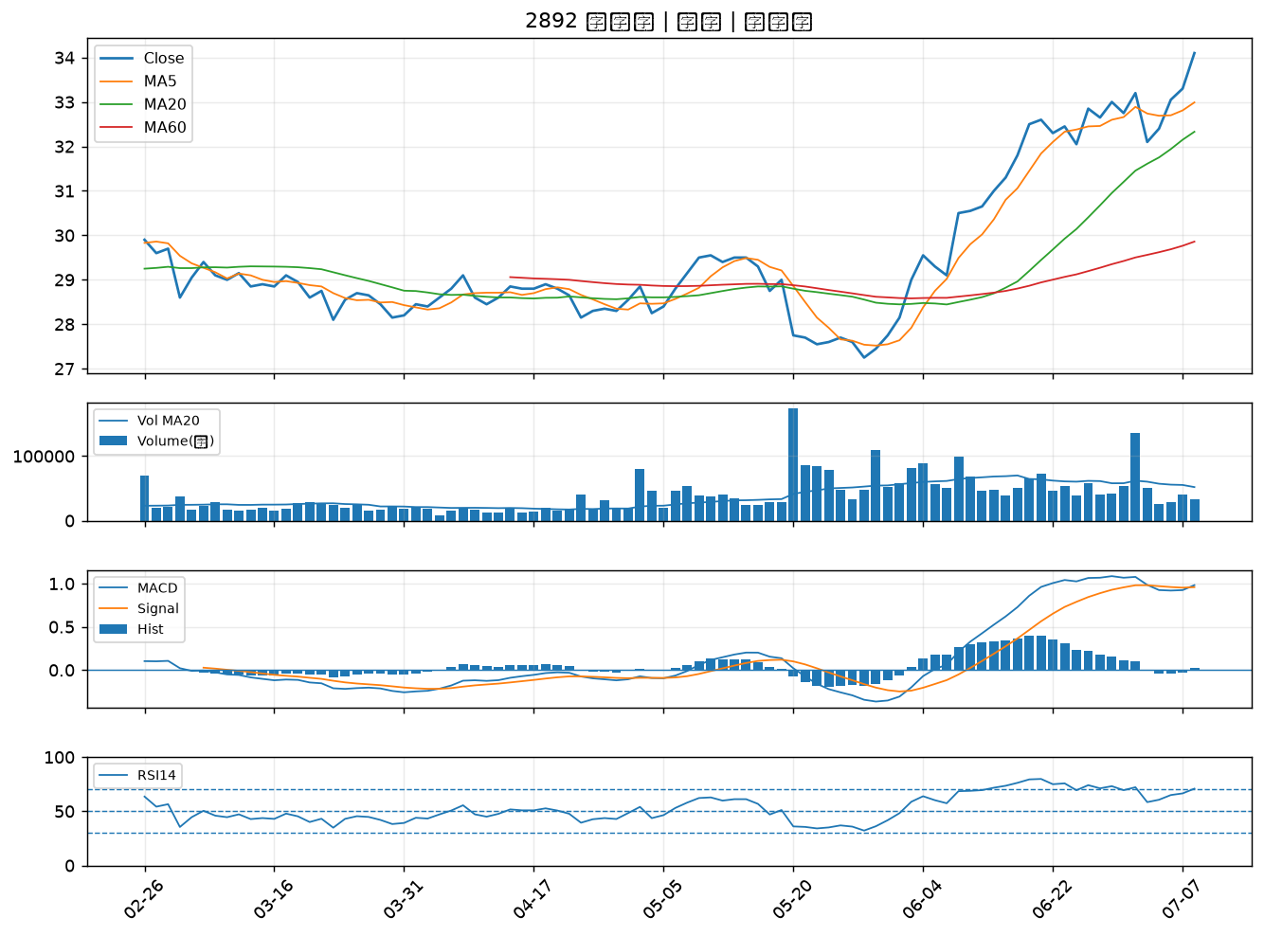

3026 禾伸堂｜B級
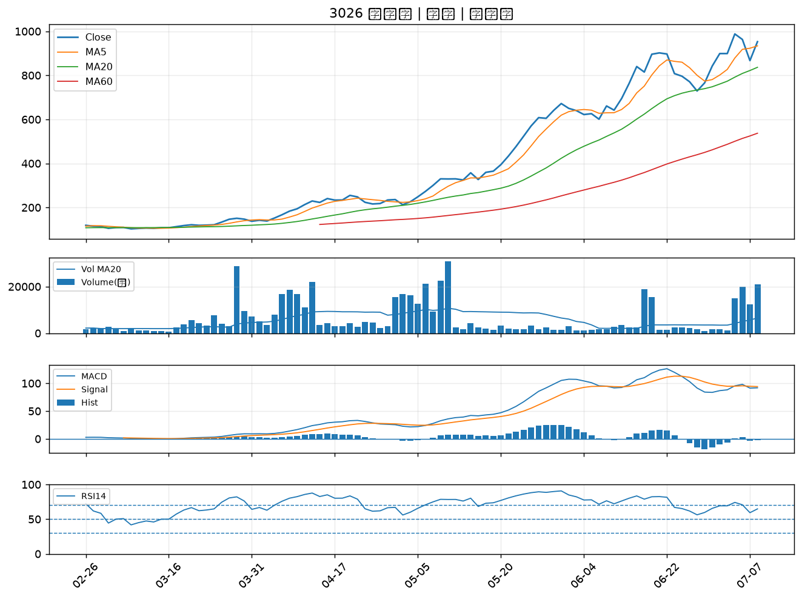

2880 華南金｜B級
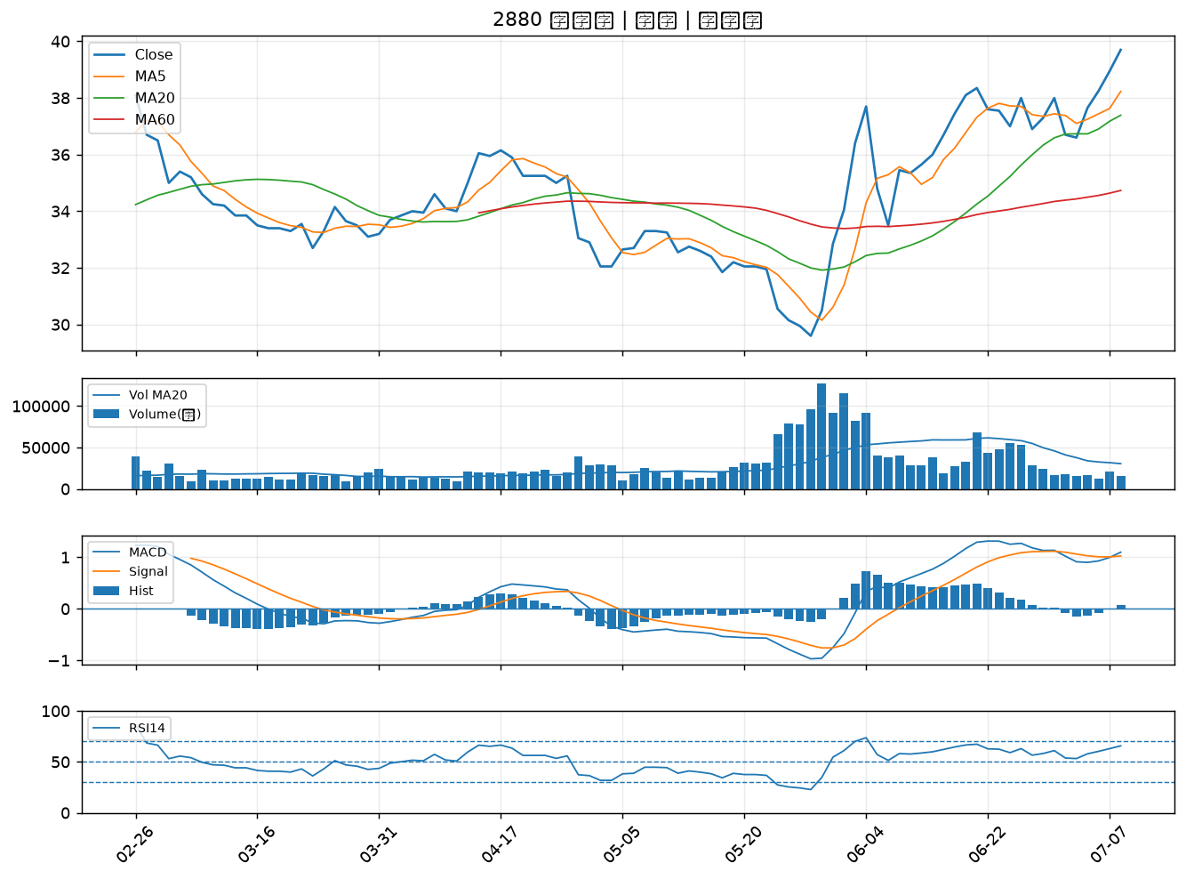

8932 智通*｜B級
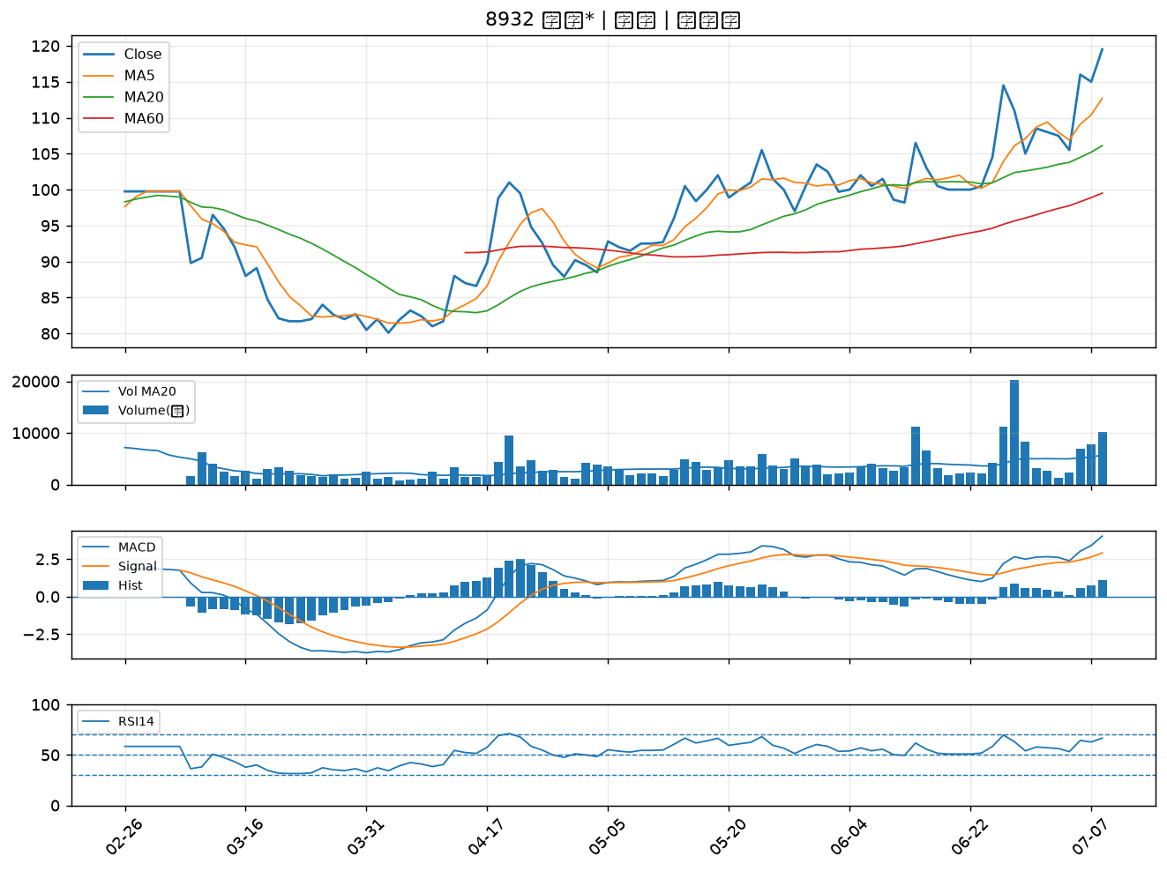

2890 永豐金｜B級
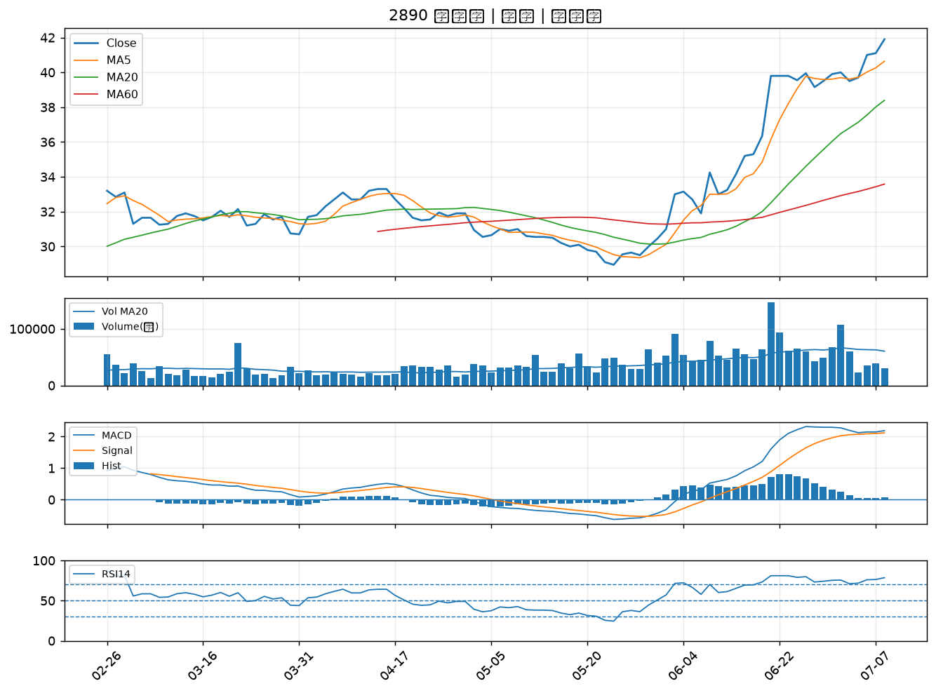

5371 中光電｜B級
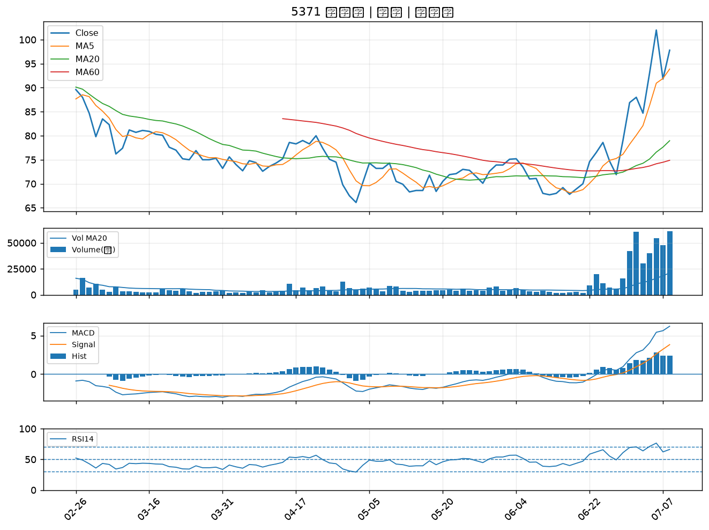

2369 菱生｜B級
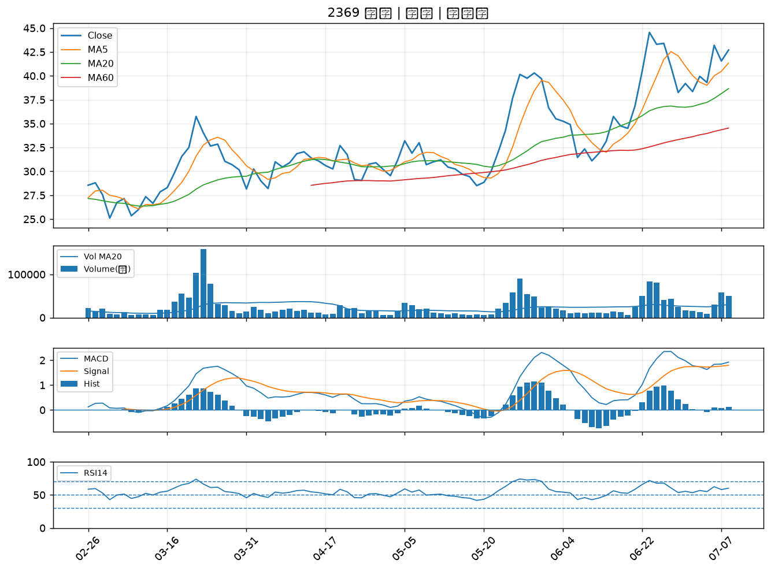

2377 微星｜B級
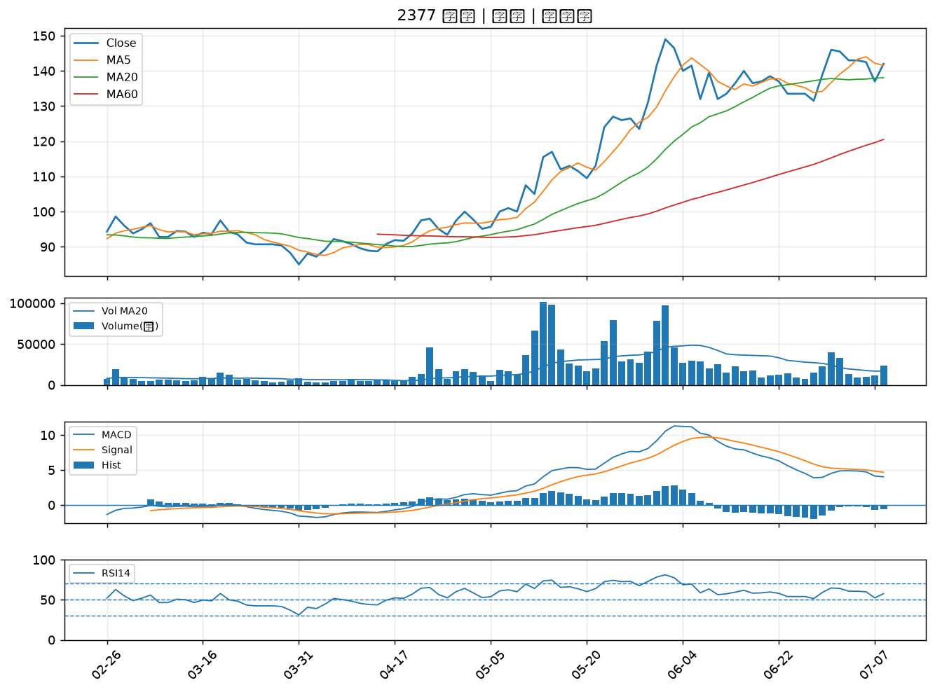

1216 統一｜B級
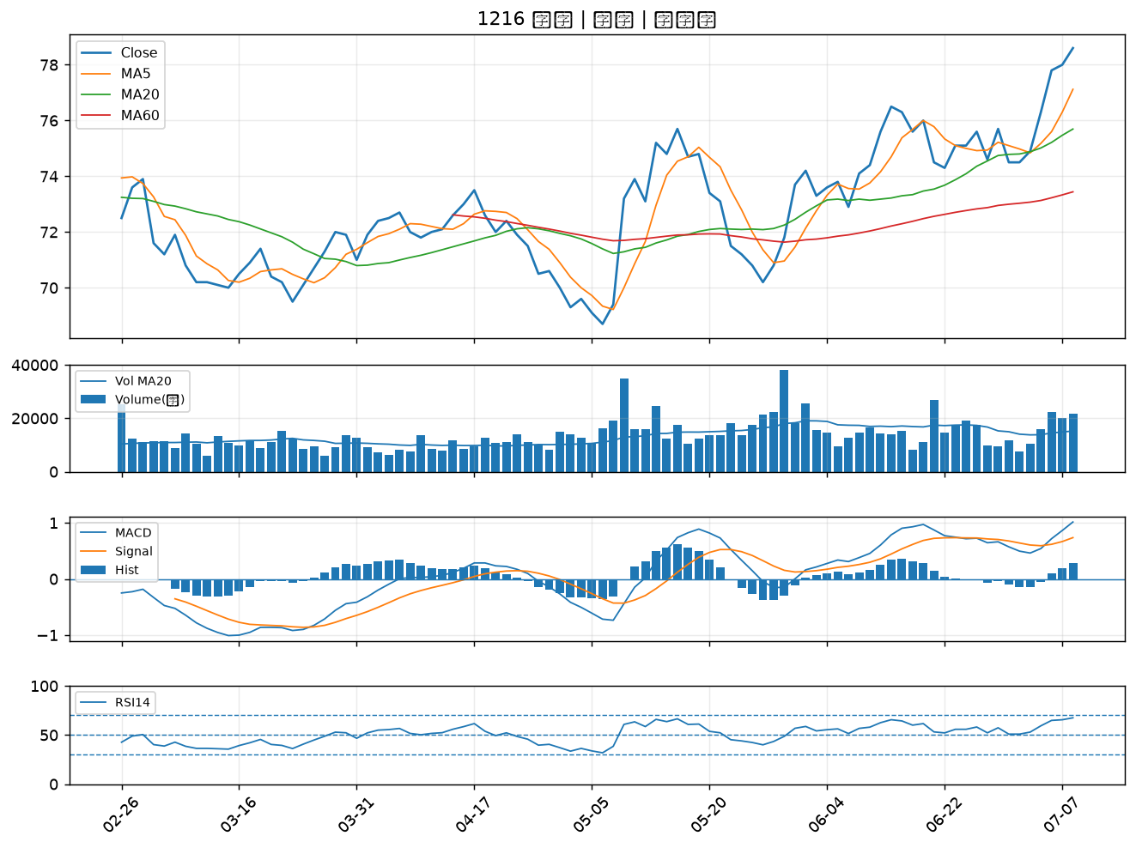

3532 台勝科｜B級
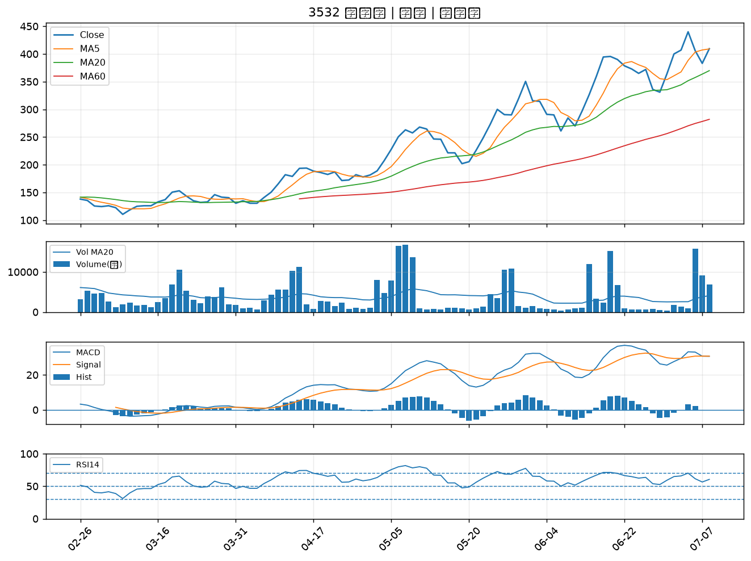

3034 聯詠｜B級
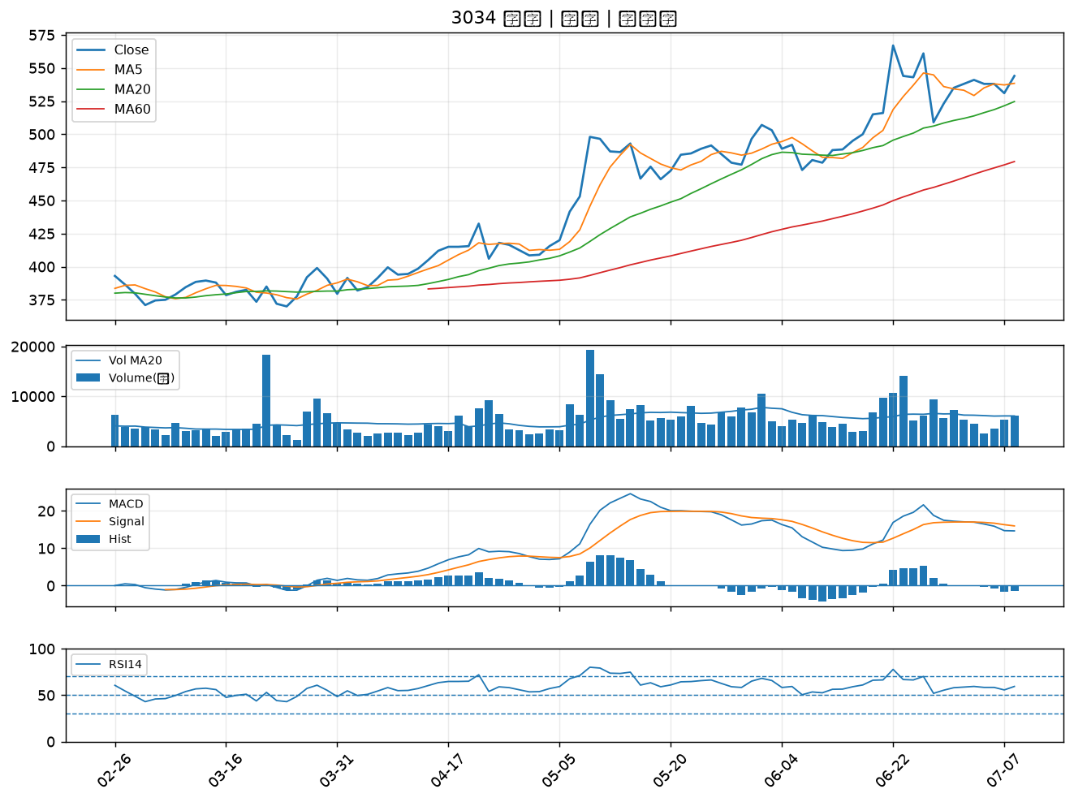

8234 新漢｜B級
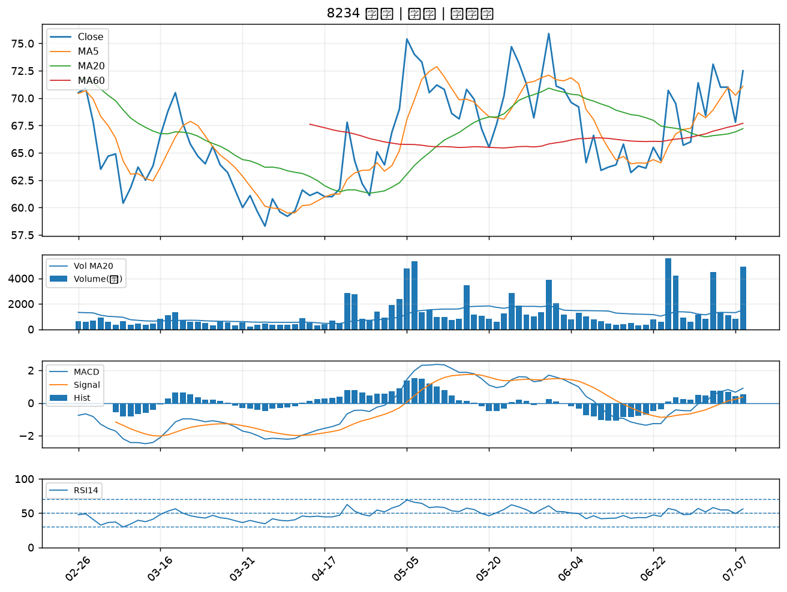

1810 和成｜B級
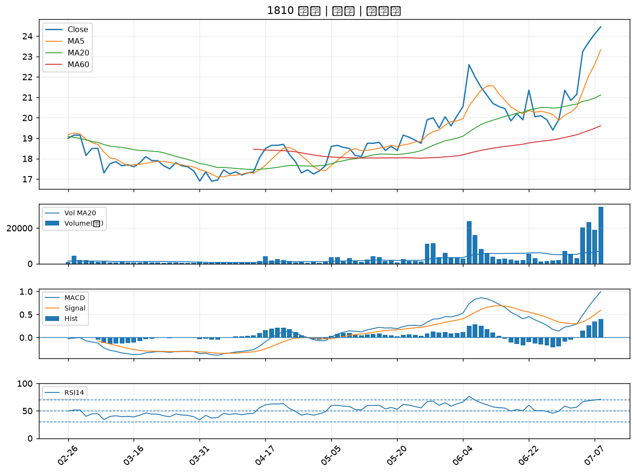

1795 美時｜B級
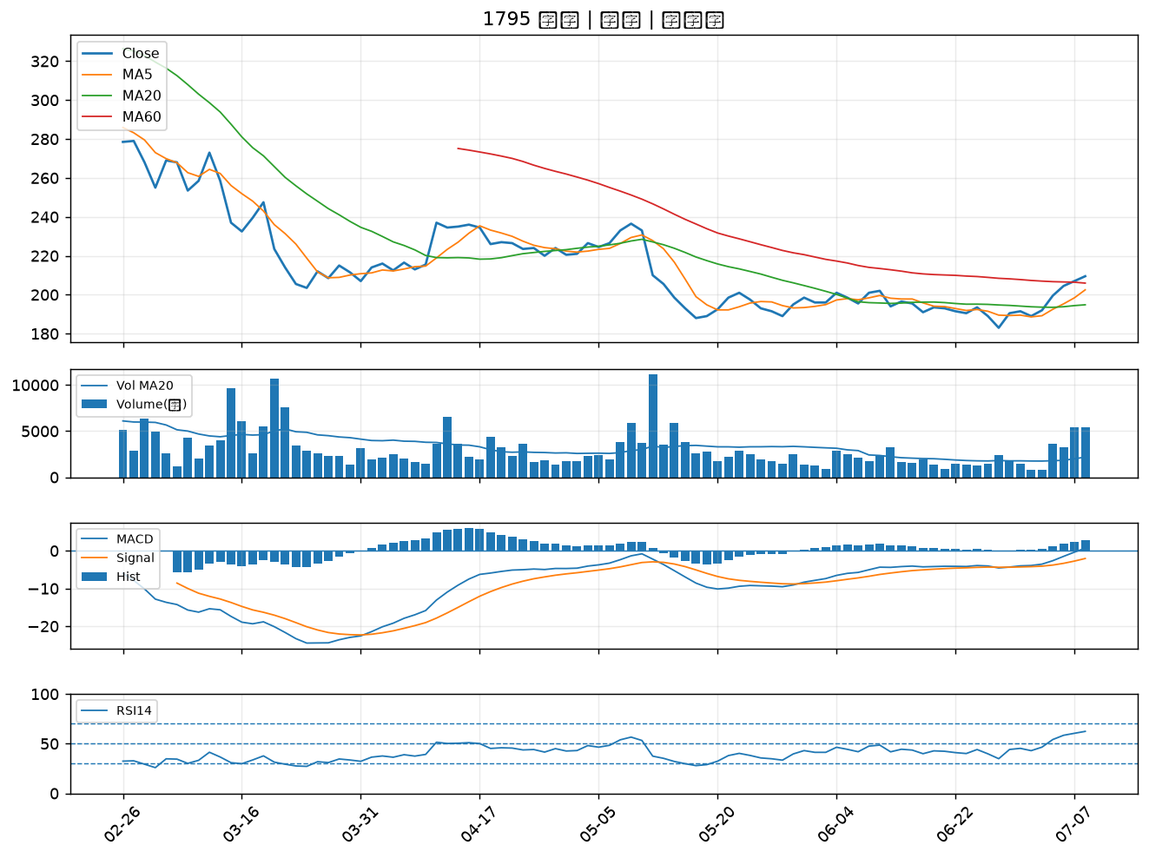

4564 元翎｜B級
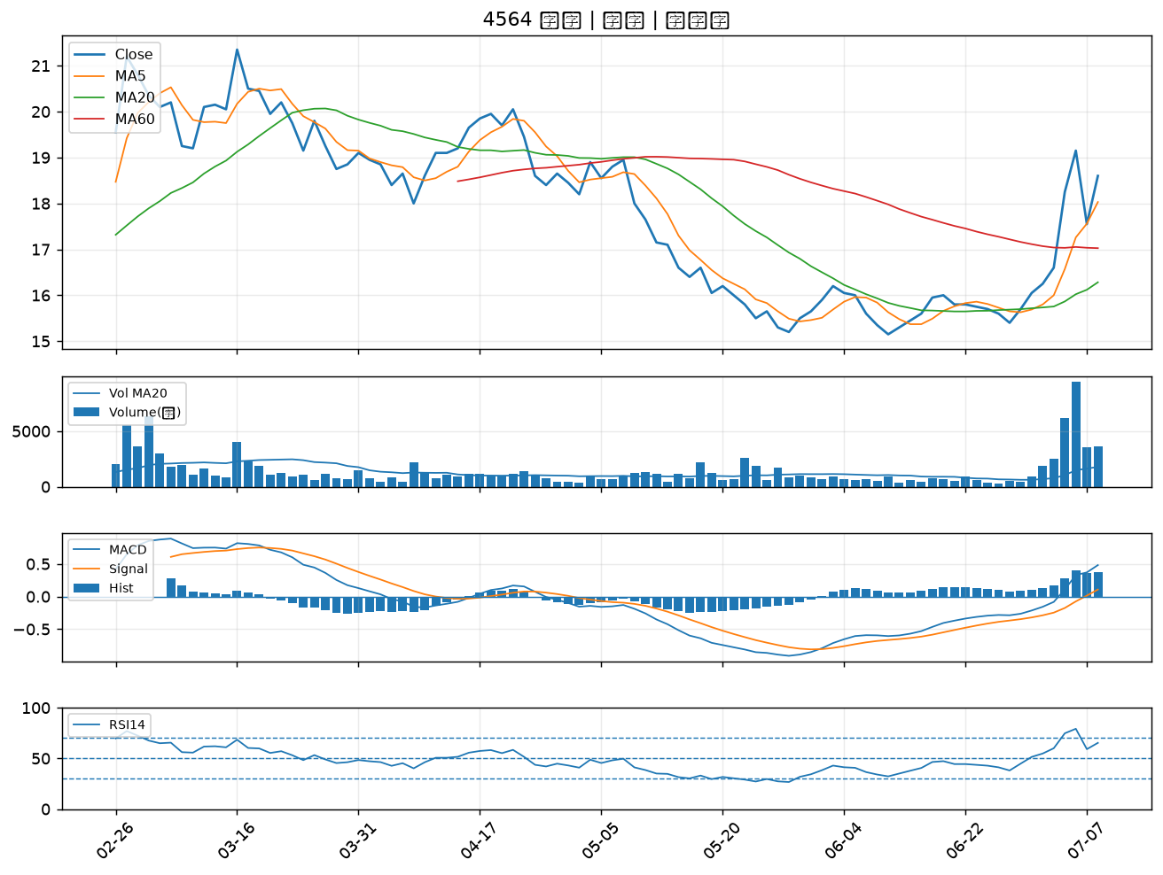

6477 安集｜B級
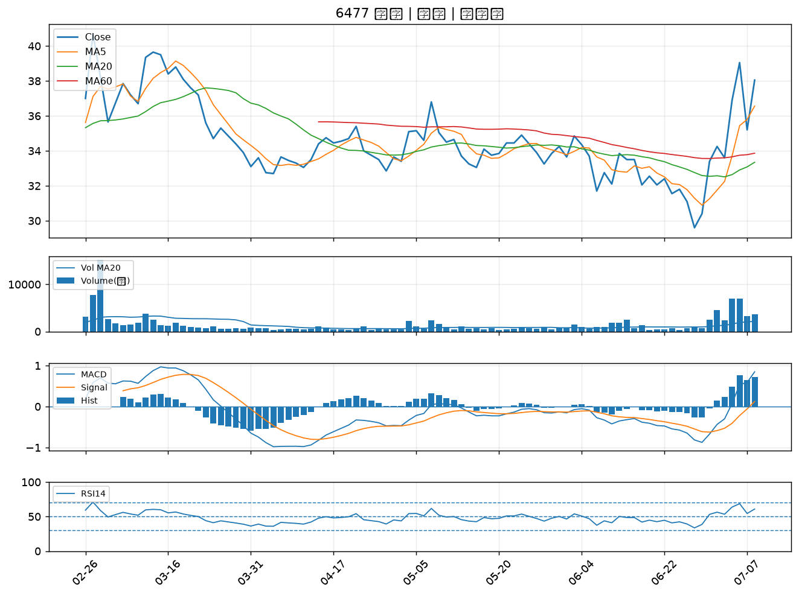

9949 琉園｜B級

